rank_data
导出
 | !id | rank_id | rank_type | show_type | show_value | rank_name_type | rank_name | rank_num | update_txt | header_value | header_1 | header_2 | header_3 | header_4 | header_5 | header_6
 | byte | byte | byte | byte | byte | int | int | word | int | byte | int | int | int | int | int | int
 | 主键id | 排行榜id | 排行榜子类型id | 显示排行榜 条件类型 (0无条件;1等级;2阵营) | 条件数值 | 排行榜大类型名称 （txt表id） | 排行榜标签名称 （txt表id） | 排行榜数量 | 更新显示文本 （txt表id） | 前三名显示信息 （后面的1~5） | 排行榜标头文本1 （txt表id） | 排行榜标头文本2 （txt表id） | 排行榜标头文本3 （txt表id） | 排行榜标头文本4 （txt表id） | 排行榜标头文本5 （txt表id） | 排行榜标头文本6 （txt表id）
玩家个人战力-全部 | 1 | 1 | 0 | 0 | 0 | 11402 | 11480 | 100 | 11455 | 5 | 11501 | 11502 | 11503 | 11504 | 11505 | 11507
玩家个人战力-龙战士 | 2 | 1 | 3 | 0 | 0 | 0 | 11481 | 100 | 11455 | 5 | 11501 | 11502 | 11503 | 11504 | 11505 | 11507
玩家个人战力-魔法师 | 3 | 1 | 2 | 0 | 0 | 0 | 11482 | 100 | 11455 | 5 | 11501 | 11512 | 11503 | 11504 | 11505 | 11507
玩家个人战力-猎魔者 | 4 | 1 | 1 | 0 | 0 | 0 | 11483 | 100 | 11455 | 5 | 11501 | 11512 | 11503 | 11504 | 11505 | 11507
玩家个人战力-召唤师 | 5 | 1 | 4 | 0 | 0 | 0 | 11484 | 100 | 11455 | 5 | 11501 | 11502 | 11503 | 11504 | 11505 | 11507
玩家个人等级-全部 | 6 | 2 | 0 | 0 | 0 | 11404 | 11480 | 100 | 11455 | 2 | 11501 | 11502 | 11503 | 11504 | 11505 | 11507
玩家个人等级-龙战士 | 7 | 2 | 3 | 0 | 0 | 0 | 11481 | 100 | 11455 | 2 | 11501 | 11502 | 11503 | 11504 | 11505 | 11507
玩家个人等级-魔法师 | 8 | 2 | 2 | 0 | 0 | 0 | 11482 | 100 | 11455 | 2 | 11501 | 11502 | 11503 | 11504 | 11505 | 11507
玩家个人等级-猎魔者 | 9 | 2 | 1 | 0 | 0 | 0 | 11483 | 100 | 11455 | 2 | 11501 | 11502 | 11503 | 11504 | 11505 | 11507
玩家个人等级-召唤师 | 10 | 2 | 4 | 0 | 0 | 0 | 11484 | 100 | 11455 | 2 | 11501 | 11502 | 11503 | 11504 | 11505 | 11507
阵营功勋-全部 | 11 | 20 | 0 | 2 | 0 | 11405 | 11480 | 100 | 11455 | 5 | 11501 | 11502 | 11503 | 11504 | 11509 | 11510
阵营功勋联盟 | 12 | 20 | 1 | 2 | 0 | 0 | 11485 | 100 | 11455 | 5 | 11501 | 11502 | 11503 | 11504 | 11509 | 11510
阵营功勋部落 | 13 | 20 | 2 | 2 | 0 | 0 | 11486 | 100 | 11455 | 5 | 11501 | 11502 | 11503 | 11504 | 11509 | 11510
阵营周功勋-全部 | 14 | 21 | 0 | 2 | 0 | 11406 | 11480 | 100 | 11455 | 5 | 11501 | 11502 | 11503 | 11504 | 11509 | 11512
阵营周功勋-全联盟 | 15 | 21 | 1 | 2 | 0 | 0 | 11485 | 100 | 11455 | 5 | 11501 | 11502 | 11503 | 11504 | 11509 | 11512
阵营周功勋-全部落 | 16 | 21 | 2 | 2 | 0 | 0 | 11486 | 100 | 11455 | 5 | 11501 | 11502 | 11503 | 11504 | 11509 | 11512
阵营周杀敌-全部 | 17 | 22 | 0 | 2 | 0 | 11407 | 11480 | 100 | 11455 | 5 | 11501 | 11502 | 11503 | 11504 | 11509 | 11513
阵营周杀敌-联盟 | 18 | 22 | 1 | 2 | 0 | 0 | 11485 | 100 | 11455 | 5 | 11501 | 11502 | 11503 | 11504 | 11509 | 11513
阵营周杀敌-部落 | 19 | 22 | 2 | 2 | 0 | 0 | 11486 | 100 | 11455 | 5 | 11501 | 11502 | 11503 | 11504 | 11509 | 11513
公会战力榜-全部 | 20 | 30 | 0 | 1 | 15 | 11408 | 11480 | 100 | 11455 | 5 | 11501 | 11509 | 11505 | 11519 | 11516 | 11514
神之试炼闯关-全部 | 21 | 40 | 0 | 1 | 26 | 11409 | 11480 | 100 | 11455 | 4 | 11501 | 11502 | 11503 | 11504 | 11517 | 11518
神之试炼层数与时间-龙战士 | 22 | 40 | 3 | 1 | 26 | 0 | 11481 | 100 | 11455 | 4 | 11501 | 11502 | 11503 | 11504 | 11517 | 11518
神之试炼层数与时间-魔法师 | 23 | 40 | 2 | 1 | 26 | 0 | 11482 | 100 | 11455 | 4 | 11501 | 11502 | 11503 | 11504 | 11517 | 11518
神之试炼层数与时间-猎魔者 | 24 | 40 | 1 | 1 | 26 | 0 | 11483 | 100 | 11455 | 4 | 11501 | 11502 | 11503 | 11504 | 11517 | 11518
神之试炼层数与时间-召唤师 | 25 | 40 | 4 | 1 | 26 | 0 | 11484 | 100 | 11455 | 4 | 11501 | 11502 | 11503 | 11504 | 11517 | 11518

数据库表位置
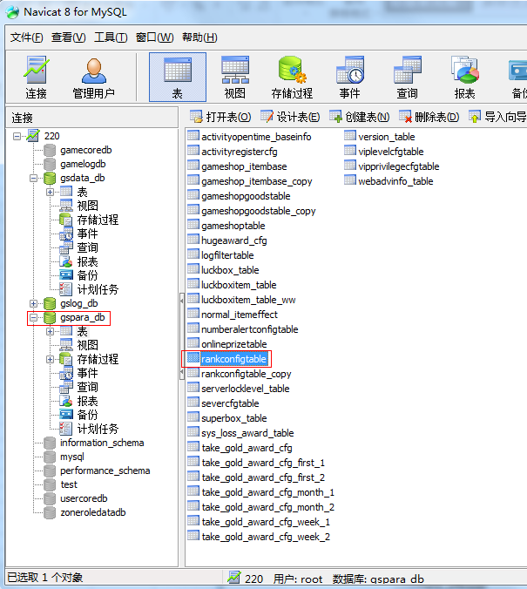
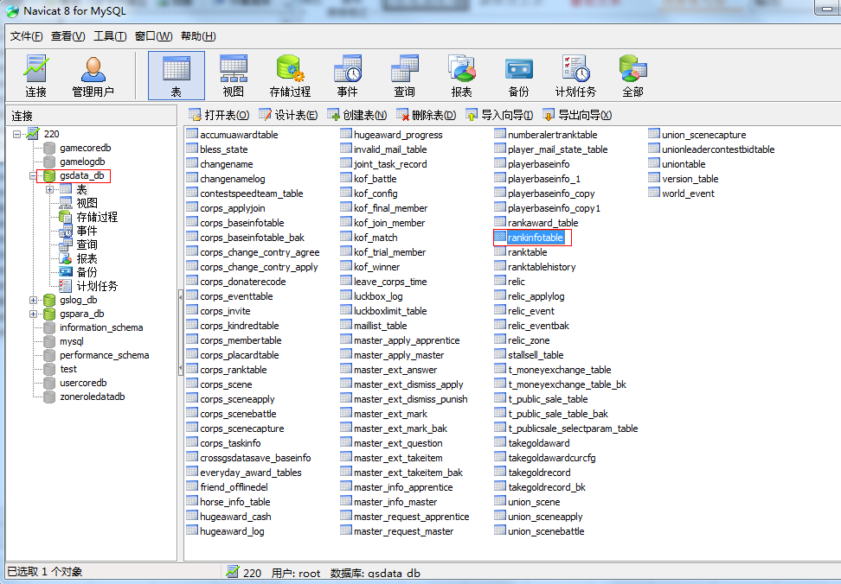

gspara_db | rankconfigtable | gsdata_db | rankinfotable
 |  | 自动生成，不用手动修改

